Folha1
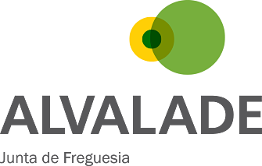

FUNDO SOCIAL DE FREGUESIA

Nº do Processo: 11/2015

Nº Total de Elementos do Agregado Familiar | 2

Total de Rendimentos | 327.01 €

Total de Despesas | 183.24 €

Rendimento Mensal per Capita (RMC) | 71.88 €

Rendimento Mensal per Capita (RMC) é não superior a 80% do Indexante dos Apoios Sociais (IAS)

IAS 2016: €419,22
RMC 2016 =< €335,38

